Sheet1
- 유입 전문 개수 94개 + 그리드카운트(수신동의// 정보활용제공동의// 멤버쉽서비스대상// 가족사항)

1. 자료원천 코드 체크

2. 사용자 ID CHECK
- 용도 : 이력관리 시 사용

3. 변경일자 셋팅
- 용도 : 실제 MBR_MASTER_MST에 MBR_UPD_DY 필드가 있는데,
DIC에서 해당 필드를 가지고 가공하여 정보를 활용 함

4. 변경일자 검증
- 용도 : 미래일자가 유입되면 안됨

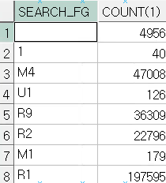
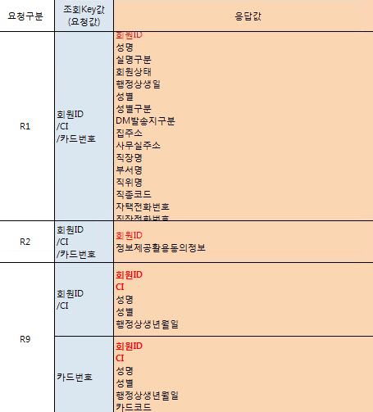
5. 회원 요충구분 필수 값 체크
- 용도 : 요청구분에 따라 회원가입 서비스 목적이 다름.
i) M시리즈 : 카드반영 ( 신규등록 / 소유자변경/ 카드상태변경)
R시리즈 : 회원 정보 조회
U1 : 회원정보 변경

6.검색 조건 검증
- 1,2,3,4만 유입가능
1 : 회원ID, 2 : 회원구분번호, 3 : 카드번호, 4 : CI
검색 조건에 따라 회원ID 유입검증, 유입구분번호 검증, 카드번호 검증 CI검증도 모두 있음
EX ) 검색 조건이 1인데 회원ID가 들어오지 않았거나,, 검색조건이 1이 아닌데 회원 ID가 들어왓거나..

7. 멤버십 프로그램 ID 필수 값 검증
- 목적 : 다른 종류의 멤버십이 생기면 분리하여 관리 하기 위한 용도로 만들어짐

8. 검색조건 2에 따른 검증
- 회원구분 : MBR_MASTER_MST 의 MBR_FG값인데, 아래와 같이 정리할 수 있다.
- 법인은 온라인으로 등록 불가하고 법인번호, 개인사업자번호는 회원구분번호로 유입된다.
- 법인은

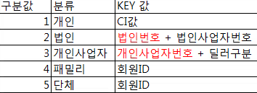

9. 법인이나 개인사업자 요건.. 검증

- 6000기관이고 C132카드코드이면 법인이나 개인사업자가 유입 될 때 법인사업자번호와 딜러구분이 유입이 되면안된다.
-

- 법인사업자이고 C132, C137, C138, C139를 제외한 카드코드는 법인사업자 번호가 유입이되면 안됨

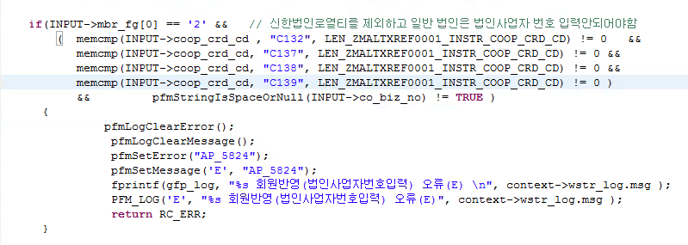

- 법인이고 법인사업자번호가 유입이 안됐는데,, 기관이 2700이고 카드코드가 C137이나 C138이면 안됨 // 즉 2700기관에서 C137이랑 C138은 법인 사업자번호가 유입이 되어야 함
법인이고 법인사업자번호가 유입이 안됐는데,, 기관이 6800이고 카드코드가 C139이면 안됨 // 즉 6800기관에서 C139는 법인 사업자번호가 유입이 되어야 함

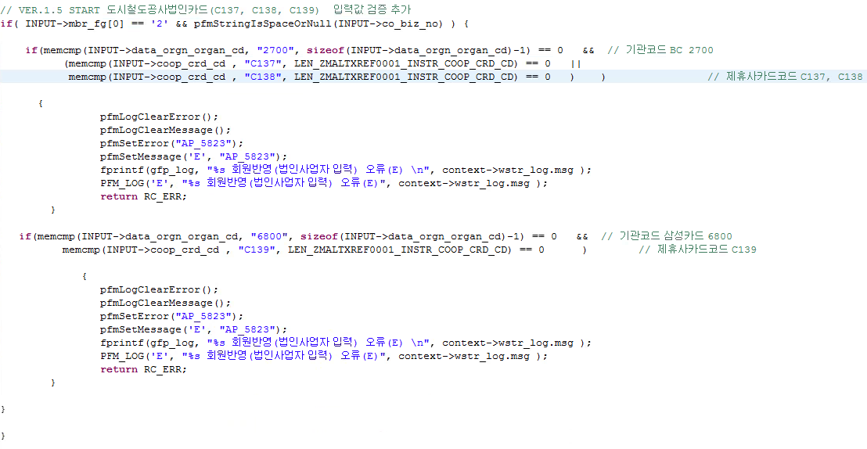

10. 요청구분에 따른 유형체크
- 요청구분이 M1,M2,M3 이거나 3501(하나은행), 3502(하나대투증권)에서 유입이 될 경우 dm발송 구분을 체크함
- O : Office , H : HOME 인데, O이면 회사주소, H이면 집주소가 유입이 되어야 함

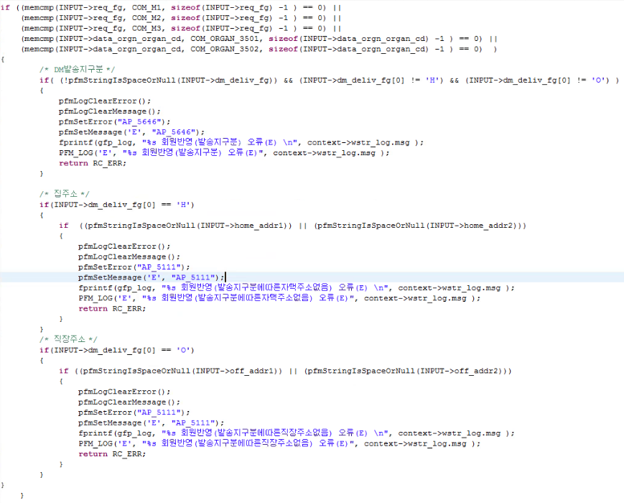

11. 요청구분이 M시리즈이고 하기 하드코딩 된 기관으로 들어 왔을 땐 수신동의가 유입이 되어야 함

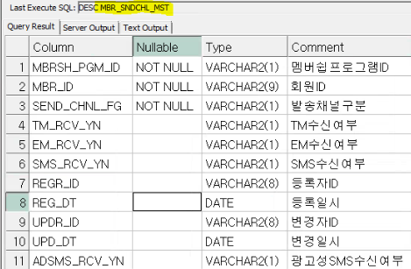

12. 개인인경우 동의버전 유입여부 체크

13. 법인 환급계좌 검증
- 주민번호를 수집 할 수 없는 요건에따라 환급프로세스가 바뀜
법인이나 단체, 개인사업자 같은경우는 환급프로세스가 동일 함
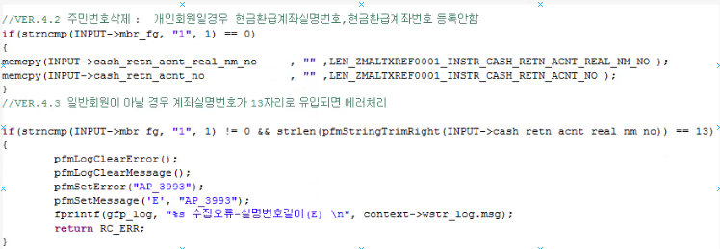

14. 코드 값 체크
- 카드상태, 회원상태 코드 값 검증,
- 환급 계좌번호 자리수 체크
- 회원상태 값이 유입

15. 구분 값 정제화
상담실 및 현업만 회원상태를 변경 할 수 있다.

사망여부, 결혼여부 Y N이 아닐 경우 null로 셋팅
집전화정확여부구분, 집주소 정확여부구분, 휴대폰번호 정확여부구분, 사무실전화 정확여부구분, 사무실주소 정확여부구분, 결혼정확여부구분, 가족결혼정확여부구분, 이메일주소정확여부구분 등등 값이 O,U,X가 아니면 null로 셋팅
O : 정확
U : 보통
X : 부정확
생일구분 : 양력 음력 체크
S는 양력 M은 음력

16. U1/ E1은 아래 하드코딩 된 기관에서만 유입 가능함

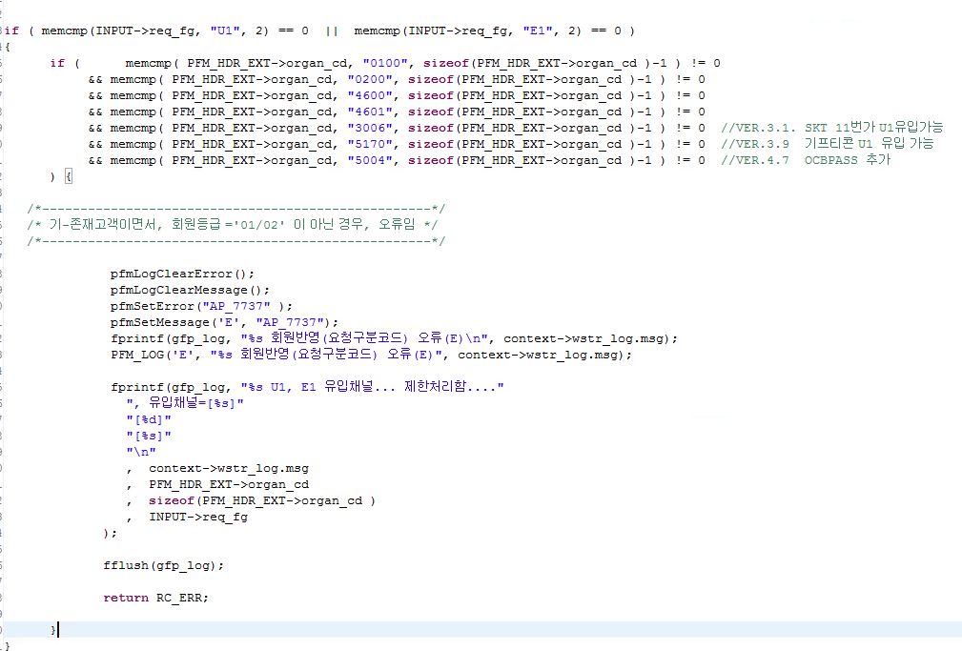

17. R1 유입기관 체크

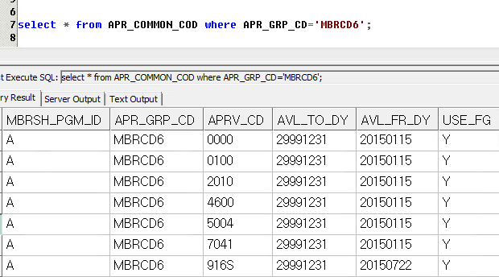

 | m1m2m3 우리가만드는건데,,

